Гидравлика
Перфорация, мм | 2
Ширина канала в месте установки решетки, мм | 1,000
Губина канала в месте установки решетки, мм | 600 |  | Гидравлический расчет решеток ЭРПЭ |  |  |  |  | Характеристики фильтровальных элементов
Зазор воды до верха канала, мм | 500 |  | Степень засорения, % | Уровень в канале за решеткой, мм | Живое сечение ф-го полотна, м2 | Скорость в прозорах, м/с | Потери напора на решетке, мм | Диаметр перфорации, мм | Толщина металла при ширине до 900 мм, мм | Толщина металла при ширине более 900 мм, мм | Открытая поверхность, % | коэф геометрии отверстия
Уровень воды в канале перед решеткой, мм | 100 |  | 0 | #NUM! | -0.02 | #NUM! | #NUM! | 2 | 1.5 | 2.0 | 22.70% | 0.49
Боковой зазор на сторону между рамой и стенкой канала, мм | 50 |  | 5 | #NUM! | #NUM! | #NUM! | #NUM! | 3 | 1.5 | 2.0 | 35.40% | 0.49
Ширина порога рамы решетки, мм | 94 |  | 10 | #NUM! | #NUM! | #NUM! | #NUM! | 4 | 1.5 | 2.0 | 29.60% | 0.62
Ширина фильтровального полотна, мм | 712 |  | 15 | #NUM! | #NUM! | #NUM! | #NUM! | 5 | 1.5 | 2.0 | 39.00% | 0.62
Угол установки решетки к горизонту, град | 60 |  | 20 | #NUM! | #NUM! | #NUM! | #NUM! | 6 | 1.5 | 2.0 | 45.20% | 0.62
Высота порога решетки, мм | 162 |  | 25 | #NUM! | #NUM! | #NUM! | #NUM! | 8 | 1.5 | 2.0 | 48.00% | 0.62
Площадь фильтровального экрана, м2 | -0.06 |  | 30 | #NUM! | #NUM! | #NUM! | #NUM!
Живое сечение фильтровального экрана, м2 | -0.02 |  | 35 | #NUM! | #NUM! | #NUM! | #NUM!
Расчетная скорость воды в канале перед решеткой, м/с | #NUM! |  | 40 | #NUM! | #NUM! | #NUM! | #NUM!
Расчетная максимальная скорость воды в прозорах, м/с | 1 |  | 45 | #NUM! | #NUM! | #NUM! | #NUM!
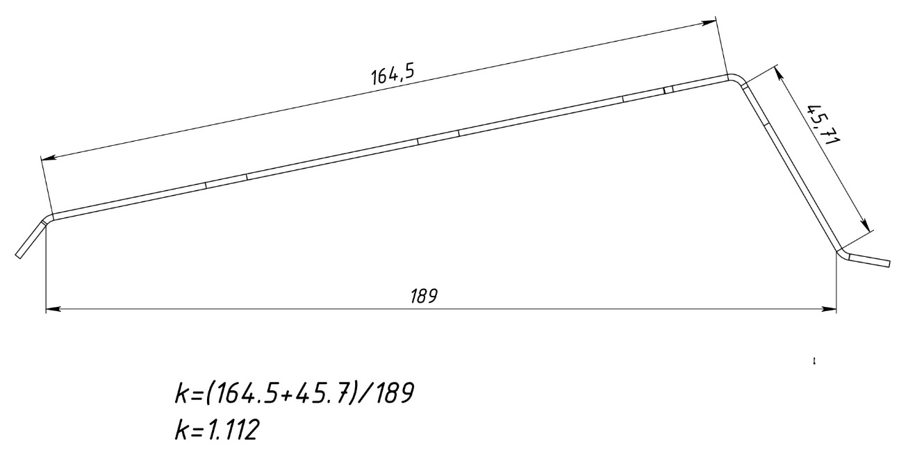
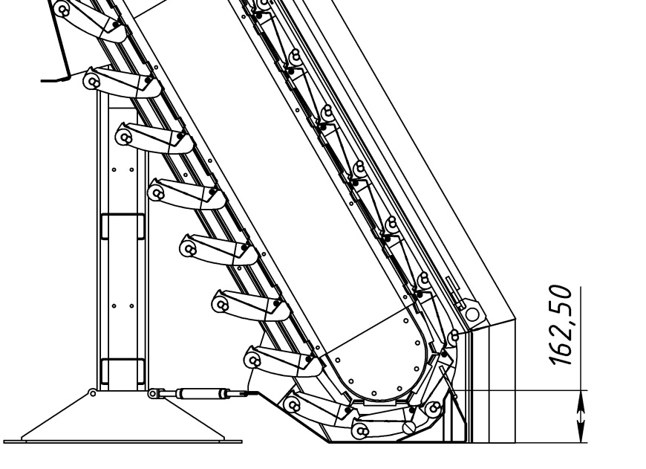
Максимальная производительность по чистой воде, м3/ч | #NUM! | #NUM!
Коэффициент геометрии отверстия | 0.49

